COVER


BUKU RAPORT
MADRASAH DINIYAH TAKMILIYAH ULA

NAMA MADRASAH | : | ARRODLIYAH
NOMOR STATISTIK | : | 311233280578
ALAMAT | : | Gg. Madrasah RT 08 RW 01 No.19
DESA/KELURAHAN | : | DUKUHTURI
KECAMATAN | : | DUKUHTURI
KABUPATEN/KOTA | : | KABUPATEN TEGAL
PROVINSI | : | JAWA TENGAH

NAMA SANTRI

SANTRI 3 |  |  | 3 | ⬅ Bisa diketik nomor urutnya

Nomor Induk : 2347

BIODATA
IDENTITAS SANTRI

1. | Nama santri | : | SANTRI 4
2. | Nomor Induk | : | 2348
3. | Tempat, Tanggal Lahir | : | Tegal, 23 Mei 2015 |  |  |  | 4
4. | Jenis Kelamin | : | Laki-laki |  |  |  |  | ⬅ Bisa diketik nomor urutnya
5. | Pendidikan Sebelumnya | : | TPQ Al Hamid
6. | Masuk Madrasah ini | : | Tanggal : | 14 April 2025 | Di Kelas : | 1 (Satu)
7. | Agama | : | Islam
8. | Alamat santri | : | Dukuhturi
9. | Nama Orang Tua
 | a. Ayah | : | Jalil
 | b. Ibu | : | Riyanti
10. | Pekerjaan Orang Tua
 | a. Ayah | : | Pedagang
 | b. Ibu | : | Buruh
11. | Alamat Orang Tua
 | Jalan/ RT RW | : | RT 5 RW 4
 | Desa/ Kelurahan | : | Kalinyamat Wetan
 | Kecamatan | : | Tegal Selatan
 | Kabupaten/ Kota | : | Kota Tegal
12. | Wali Santri
 | a. Nama | : | -
 | b. Pekerjaan | : | -
 | c. Alamat | : | -

 |  |  |  |  | Tegal, 14 April 2025

 |  |  |  |  | Kepala Madrasah,
FOTO

 |  |  |  |  | NURKHOLIS, S.Pd.I

PETUNJUK
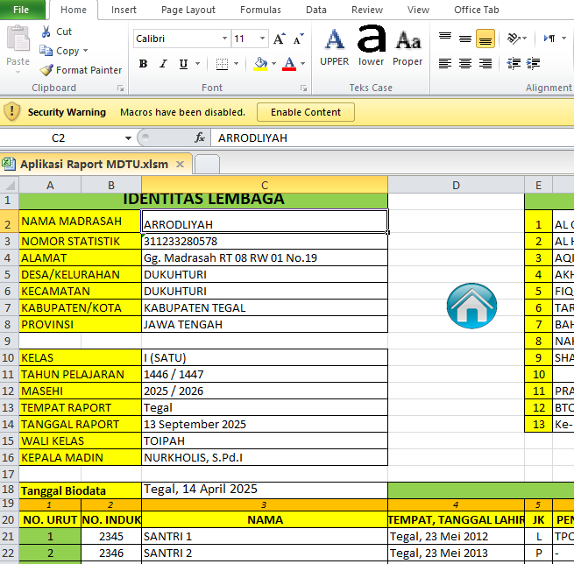
PETUNJUK RINGKAS
1. | Terlebih dahulu isi data pada sheet Identitas. Isilah Data madrasah maupun santri pada cell yang berwarna putih.
 | Jika untuk kelas 2 sampai kelas 4 biodata santri bisa hanya mengisi Nomor urut, nomor induk dan nama santri saja, karena saat kelas 1 sudah ada biodatanya.
 | Keterangan Wali (Nama, Alamat, Pekerjaan) jika tidak ada, diisi dengan tanda strip (-)
 | Mata pelajaran diisi sesuai yang akan ditampilkan di raport, karena otomatis akan nge-link ke sheet Nilai dan Raport
2. | Sheet Cover sudah otomatis, silakan cetak sesuai nomor urut santri. Logo disesuaikan bisa diganti. Jika nomor urut yang dipilih tidak sesuai panah spin boleh ketik nomornya.
3. | Sheet Biodata setelah dicetak, ditempel foto santri dan stempel serta tanda tangan Kepala Madrasah.
4. | Sheet Nilai isi bagian nilai yang berwarna putih saja. Isi puluhan, misalnya 76 85 90 dan sebagainya. Jumlah, Rata-rata dan lainnya yang warna hijau sudah otomatis.
 | Pada kolom akhir diisi Naik ke kelas atau tinggal di kelas , dengan angka biasa yaitu 1,2,3 dan 4 dipakai untuk semester 2 / genap.
 | Khusus kelas 4 semester 2 yang lulus isi bagian kolom Naik Ke dengan angka 5 atau LULUS.
5. | Pada sheet Pribadi Absen Catatan, disi bagian yang warna putih saja. Jika tidak ada bagian ketidakhadiran diisi angka nol.
 | Catatan diisi sesuai kondisi setiap santri, ranking ditampilkan untuk bahan pertimbangan.
6. | Raport yang dicetak sesuai semesternya. Jika Semester 1 atau ganjil cetak di Sheet Raport Ganjil, Jika semester 2 cetak dari sheet Raport Genap.
7. | Sheet Mutasi disediakan jika santri Lulus, atau pindah ke madrasah lain maupun santri yang baru masuk pindahan dari madrasah lain.
8. | Jika aplikasi ini tidak berfungsi di excel Anda karena rumus/ fungsi pembatas saya pakai titik koma (;) windows Anda bisa disesuaikan dengan cara :
 | Ubah pengaturan regional di Windows: Buka Control Panel → Clock and Region → Region. Klik tab Additional settings.... Di bagian List separator, ubah jadi titik koma ( ; ). Klik OK dan restart Excel.
9. | File ini beberapa sheet dikunci tapi tanpa password/sandi semata-mata hanya menjaga cell yang berisi rumus agar tidak rusak. Untuk membuka protek :
 | pada menu Home klik Format, pilih Unprotect
 | Created by :
 | www.fkdtdukuhturi.web.id
 | Donasi Pulsa : 085741777887

 | Jika dibuka awal ada peringatan Macro klik ENABLE CONTENT

